상품제안서
PGA 3단70무지 완전자동우산+130g타올3p 세트(소) | 상품코드: F02829

 |  |  |  |  |  |  | 02-412-0044 | www.easy1.co.kr
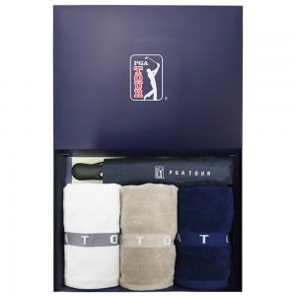

【상세/제작정보】 | 수건 자수인쇄는 난이도, 크기 등에 따라 비용에 다르기에 별도 문의 바랍니다. 쇼핑백 희망시 별도 문의 바랍니다.(추가옵션)

【인쇄/포장옵션】 | 실크, 자수, 원단인쇄 / 포장지포장

【공급단가】 | 수량 | 100~ | 300~ | 500~ | 1,000~ | 3,000~
*VAT별도 | 단가 | 27,670원 | 26,650원 | 25,620원 | 24,600원 | 23,980원

【상품 URL】 | https://easy1.co.kr:443/src/goods_detail.php?gdno=2829

